ユースケース図
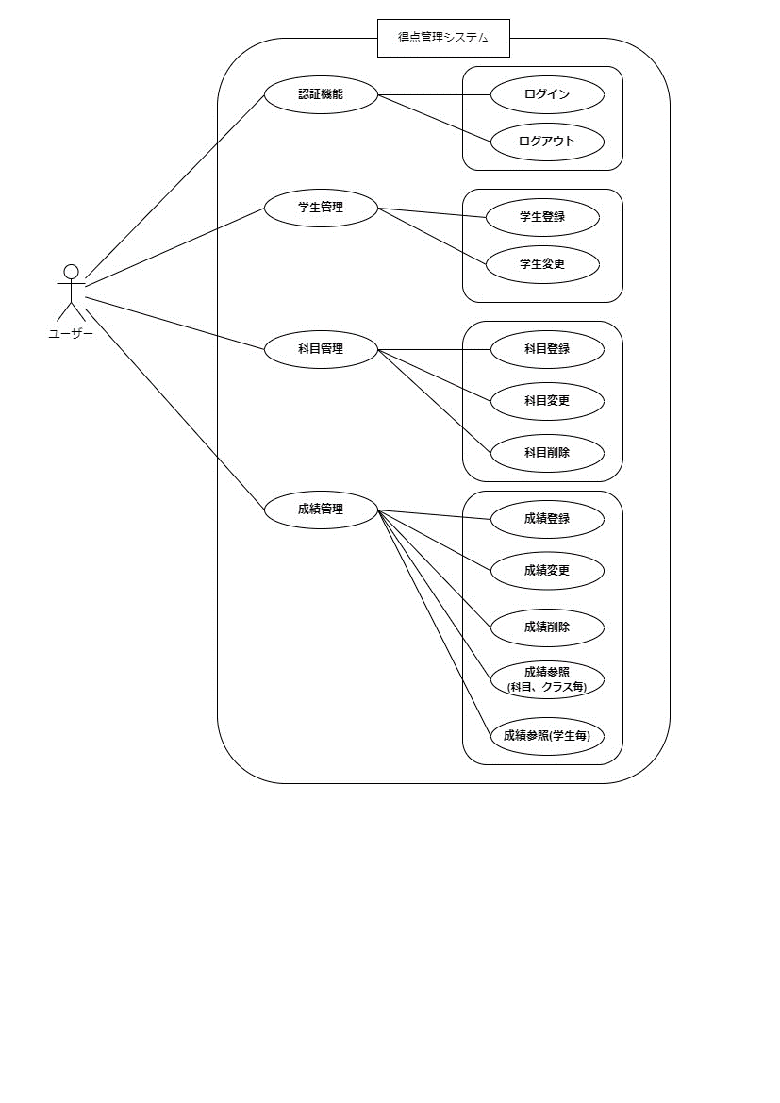
ユースケース図 | システム名称 | 得点管理システム | 改訂日 | 2025-04-08
 |  |  | 改訂者 | 原

